Hoja1
Test Case ID | PE-16 |  | Requisitos previos
Hecho por | Manuel Antoniow |  | Tener un e-mail y usuario no registrado
TC Descripción | Como usuario quiero poder Crear mi cuenta para comprar productos
 |  |  | Tener un e-mail ya asociado con un usuario

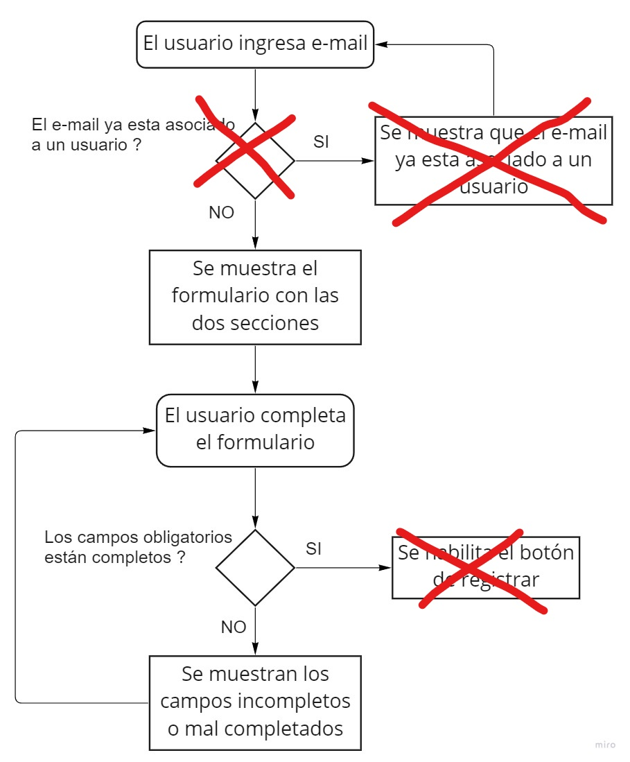
TC Prioridad | Alta

Principal | Paso | Resultado esperado |  | Resultado Obtenido
1 | Navegar hasta la seccion "Create an account" | Poder visualizar el formulario para ingresar un e-mail |  | Visualizacion del formulario para ingresar un e-mail
2 | Ingresar un e-mail no asociado a ningun usuario | - |  | Esto no es necesario y se pasararia al paso siguiente
No se hace esta validacion y no tiene efecto en el formulario
3 | Clikear "Create an account" | Visualisar mensaje de éxito y luego el formulario para poder completar tus otros datos |  | Visualizacion del formulario para poder completar tus otros datos
4 | Completar el formulario completando todos los datos obligatorios | Visualisar que el boton de register esta habilitado |  | El boton de register esta habilitado siempre pero es necesario completar los campos
5 | Clikear save | Visualisar mensaje de éxito |  | Se redirige al home

Secundario | Paso | Resultado esperado |  | Resultado Obtenido
1 | Navegar hasta la seccion "Create an account" | Poder visualizar el formulario para ingresar un e-mail |  | Visualizacion del formulario para ingresar un e-mail
2 | Ingresar un e-mail no asociado a ningun usuario | - |  | Esto no es necesario y se pasararia al paso siguiente
3 | Clikear "Create an account" | Visualisar mensaje de éxito y luego el formulario para poder completar tus otros datos |  | Visualizacion del formulario para poder completar tus otros datos
4 | Completar el formulario completando todos los datos obligatorios y no obligatorios | Visualisar que el boton de register esta habilitado |  | El boton de register esta habilitado siempre pero es necesario completar los campos
5 | Clikear save | Visualisar mensaje de éxito |  | Se redirige al home

Secundario | Paso | Resultado esperado |  | Resultado Obtenido
1 | Navegar hasta la seccion "Create an account" | Poder visualizar el formulario para ingresar un e-mail |  | Visualizacion del formulario para ingresar un e-mail
2 | Ingresar un e-mail no asociado a ningun usuario | - |  | Esto no es necesario y se pasararia al paso siguiente
3 | Clikear "Create an account" | Visualisar mensaje de éxito y luego el formulario para poder completar tus otros datos |  | Visualizacion del formulario para poder completar tus otros datos
Se redirige directamente al home y el boton siempre esta habilitado
4 | Completar solo alguno de los datos pedidos | Visualisar que el boton de register esta desabilitado |  | El boton de register esta habilitado siempre pero es necesario completar los campos

Secundario | Paso | Resultado esperado |  | Resultado Obtenido
1 | Navegar hasta la seccion "Create an account" | Poder visualizar el formulario para ingresar un e-mail |  | Visualizacion del formulario para ingresar un e-mail
2 | Ingresar un e-mail ya asociado a un usuario | Visualisar mensaje de error |  | No hay mensaje de error y se visualiza el formulario para crear la cuenta

